Sheet1
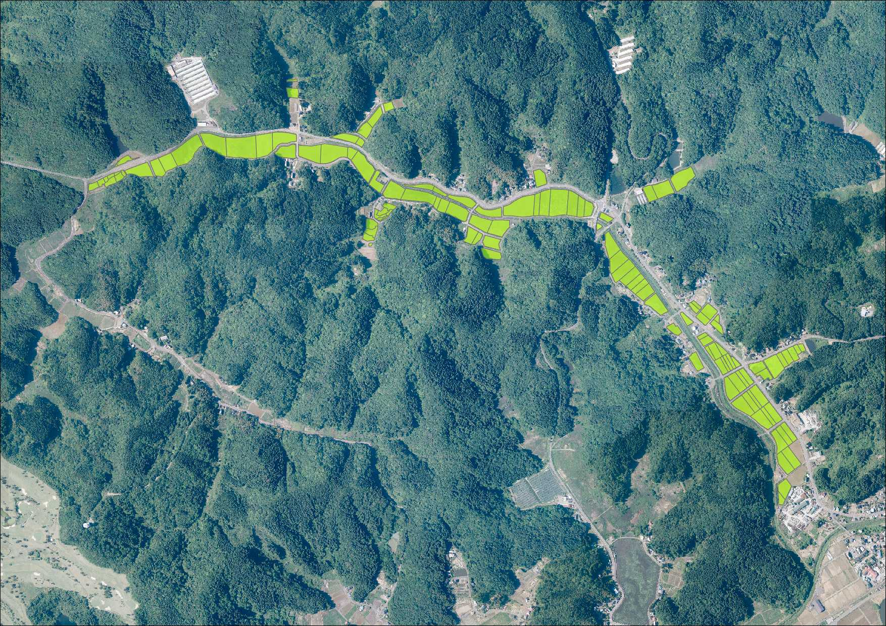

協定の対象となる資源
 | 農用地
 | 開水路
 | パイプライン
 | 農道
 | 農村環境保全活動 の実施箇所
 | 施設の長寿命化 の対象施設

